Прайс-Лист
 |  |  | www.newland.com.ua
 |  |  | www.opt.moda |  |  |  |  |  |  | 0 | 0.00
 |  |  | www.newland.com.ua/viber | optom@newland.com.ua
Бренд |  | Артикул | Товар | Колір | Код | Розмір | Ціна | Ціна зі знижкою | Залишок | Замовлення | Загальна сума
 | ДЛЯ ДІВЧИНКИ
 | Buude Kids
 | КОМБІНЕЗОН
 | Buude Kids | 6509 | Комбінезон | Болонья; Поліестер100%;
 |  |  |  | синій |  |  | 24.15
 |  |  |  |  | 424676 | 68 | 24.15 | 14.49 | 1

 | JDL
 | КОМБІНЕЗОН
 | JDL | 17-74 | Комбінезон | Болонья; Поліестер100%; З Хутровим Капюшоном;
 |  |  |  | кремовий |  |  | 85.75
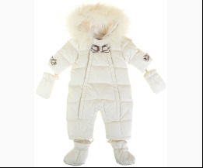
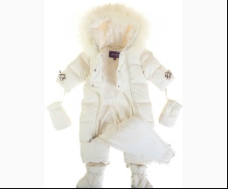
 |  |  |  |  | 425477 | 68 | 85.75 | 64.31 | 1

 | PeriMasali
 | ЖИЛЕТКА
 | PeriMasali | 7640 | Жилетка | Болонья; Поліестер100%;
 |  |  |  | неон-салатовий |  |  | 9.15
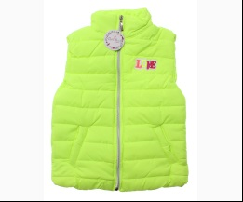
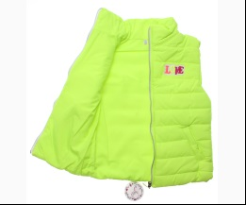
 |  |  |  |  | 481009 | 116 | 9.15 | 5.49 | 2

 | Snowimage
 | ВІТРОВКА
 | Snowimage | SIJY-M194B_5254 | Вітровка | Болонья; Поліестер100%;
 |  |  |  | бузковий
 |  |  |  |  | 321391 | 152 |  |  | 1
 |  |  |  |  | 321392 | 158 |  |  | 1
 |  |  |  |  | 321393 | 164 |  |  | 1

 | КУРТКА
 | Snowimage | SICY-M186B_1260 | Куртка | Болонья; Поліестер100%;
 |  |  |  | бежевий
 |  |  |  |  | 321157 | 158 |  |  | 1
 |  |  |  |  | 321158 | 164 |  |  | 1

 | Snowimage | SICY-M221A_2265 | Куртка | Болонья; Поліестер100%;
 |  |  |  | жовтий
 |  |  |  |  | 321209 | 110 |  |  | 3
 |  |  |  |  | 321211 | 122 |  |  | 3
 |  |  |  |  | 321212 | 128 |  |  | 1
 |  |  |  |  | 321213 | 134 |  |  | 1

 | Snowimage | SICY-M221B_2265 | Куртка | Болонья; Поліестер100%;
 |  |  |  | жовтий
 |  |  |  | Ростовка | 923623 | 140, 146, 152, 158, 164 (5 шт) |  |  | 1

 |  |  |  |  | 321214 | 140 |  |  | 2
 |  |  |  |  | 321216 | 152 |  |  | 2
 |  |  |  |  | 321217 | 158 |  |  | 3
 |  |  |  |  | 321218 | 164 |  |  | 2

 | Snowimage | SICY-M221B_5188 | Куртка | Болонья; Поліестер100%;
 |  |  |  | бузковий
 |  |  |  |  | 321225 | 146 |  |  | 1
 |  |  |  |  | 321226 | 152 |  |  | 2
 |  |  |  |  | 321228 | 164 |  |  | 4

 | Snowimage | SICY-G203 | Куртка | Болонья; Поліестер100%;
 |  |  |  | т-синій |  |  | 49.00
 |  |  |  |  | 379727 | 158 | 49.00 | 34.30 | 1
 |  |  |  |  | 379728 | 164 | 49.00 | 34.30 | 1

 | ПАЛЬТО
 | Snowimage | SICY-S209 | Пальто | Болонья; Поліестер100%;
 |  |  |  | т-синій |  |  | 41.85
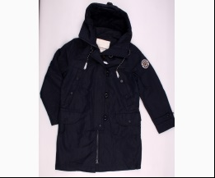
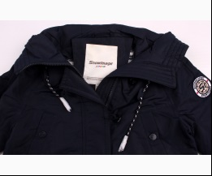
 |  |  |  |  | 452186 | 164 | 41.85 | 29.29 | 1

 | Verscon
 | ВІТРОВКА
 | Verscon | 4098 | Вітровка | Болонья; Поліестер100%+бавовна60%,поліестер40%;
 |  |  |  | т-синій |  |  | 19.55
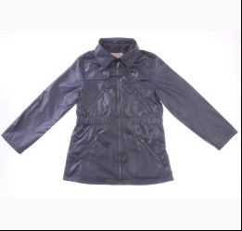
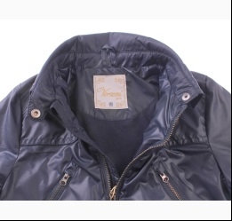
 |  |  |  | Ростовка | 908468 | 122, 128, 134, 140, 146 (5 шт) | 97.75 | 58.65 | 3

 |  |  |  |  | 465463 | 134 | 19.55 | 11.73 | 1
 |  |  |  |  | 465464 | 140 | 19.55 | 11.73 | 1
 |  |  |  |  | 465465 | 146 | 19.55 | 11.73 | 1

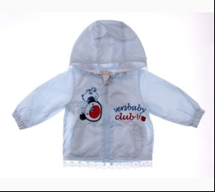
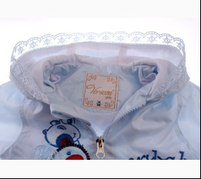
 | Verscon | 3993 | Вітровка | Болонья; Поліестер100%+бавовна60%,поліестер40%; З Капюшоном;
 |  |  |  | блакитний |  |  | 12.55
 |  |  |  | Ростовка | 908466 | 74, 80, 86, 92, 98, 104 (6 шт) | 75.30 | 45.18 | 1

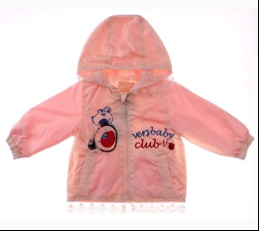
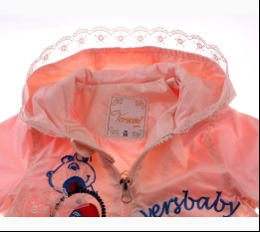
 |  |  |  | пудровий |  |  | 12.55
 |  |  |  | Ростовка | 908467 | 74, 80, 86, 92, 98, 104 (6 шт) | 75.30 | 52.68 | 2

 |  |  |  |  | 465471 | 104 | 12.55 | 8.78 | 2
 |  |  |  |  | 465466 | 74 | 12.55 | 8.78 | 2
 |  |  |  |  | 465470 | 98 | 12.55 | 8.78 | 1

 | Verscon | 2803 | Вітровка | Болонья; Поліестер100%+бавовна60%,поліестер40%;
 |  |  |  | т-синій |  |  | 17.85
 |  |  |  |  | 411147 | 122 | 17.85 | 12.49 | 1
 |  |  |  |  | 411149 | 134 | 17.85 | 12.49 | 1
 |  |  |  |  | 411150 | 140 | 17.85 | 12.49 | 1

 | Verscon | 3150 | Вітровка | Болонья; Поліестер100%+бавовна60%,поліестер40%;
 |  |  |  | рожевий |  |  | 13.13
 |  |  |  |  | 408655 | 104 | 13.13 | 9.19 | 1

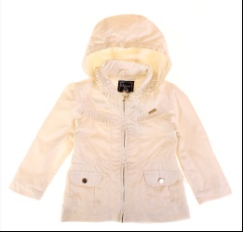
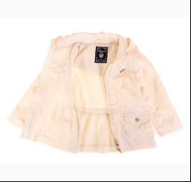
 | Verscon | 3201 | Вітровка | Болонья; Поліестер100%+бавовна60%,поліестер40%;
 |  |  |  | кремовий |  |  | 14.03
 |  |  |  | Ростовка | 923401 | 92, 98, 104, 110, 116 (5 шт) | 70.15 | 49.10 | 1

 |  |  |  |  | 409675 | 104 | 14.03 | 9.82 | 2
 |  |  |  |  | 409676 | 110 | 14.03 | 9.82 | 1
 |  |  |  |  | 409673 | 92 | 14.03 | 9.82 | 1

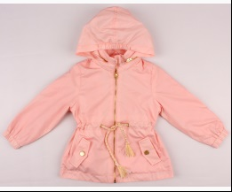
 | Verscon | 3509 | Вітровка | Болонья; Поліестер100%; З Капюшоном;
 |  |  |  | персиковий |  |  | 16.60
 |  |  |  |  | 440712 | 92 | 16.60 | 11.62 | 1

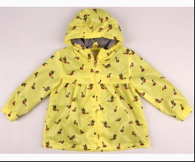
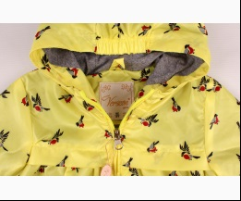
 | Verscon | 3600 | Вітровка | Болонья; Поліестер100%; З Капюшоном;
 |  |  |  | жовтий |  |  | 14.05
 |  |  |  |  | 440729 | 104 | 14.05 | 9.83 | 1

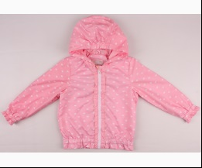
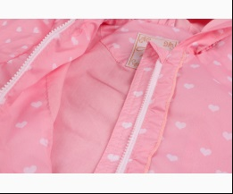
 | Verscon | 3602 | Вітровка | Болонья; Поліестер100%; З Капюшоном;
 |  |  |  | рожевий |  |  | 14.95
 |  |  |  |  | 440733 | 110 | 14.95 | 8.97 | 1
 |  |  |  |  | 440736 | 128 | 14.95 | 8.97 | 1

 | Verscon | 3557 | Вітровка | Болонья; Поліестер100%; З Капюшоном;
 |  |  |  | персиковий |  |  | 17.50
 |  |  |  |  | 440742 | 122 | 17.50 | 12.25 | 1

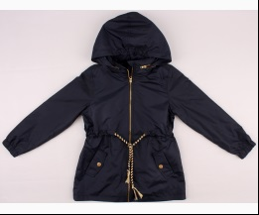
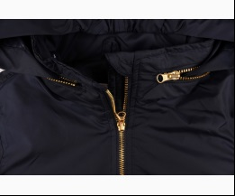
 |  |  |  | т-синій |  |  | 17.50
 |  |  |  |  | 440747 | 122 | 17.50 | 10.50 | 2

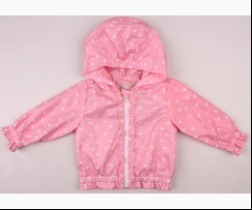
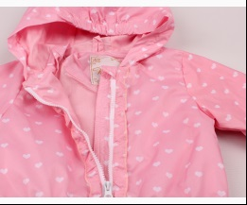
 | Verscon | 3486 | Вітровка | Болонья; Нейлон100%; З Капюшоном;
 |  |  |  | рожевий |  |  | 14.95
 |  |  |  |  | 441155 | 74 | 14.95 | 8.97 | 1
 |  |  |  |  | 441158 | 92 | 14.95 | 8.97 | 1

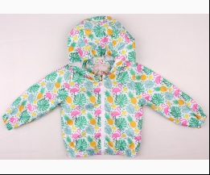
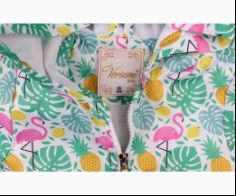
 | Verscon | 3497 | Вітровка | Болонья; Поліестер100%; З Капюшоном;
 |  |  |  | зелений |  |  | 14.05
 |  |  |  |  | 441163 | 104 | 14.05 | 9.83 | 1
 |  |  |  |  | 441164 | 110 | 14.05 | 9.83 | 1

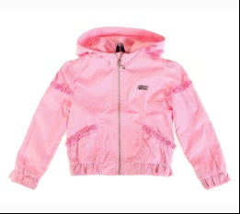
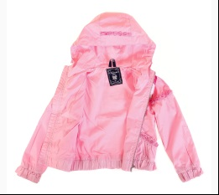
 | Verscon | 3021 | Вітровка | Болонья; Поліестер100%+бавовна60%,поліестер40%;
 |  |  |  | с-рожевий |  |  | 14.81
 |  |  |  | Ростовка | 923397 | 86, 92, 98, 104, 80 (5 шт) | 74.05 | 51.85 | 1

 |  |  |  |  | 373607 | 80 | 14.81 | 10.37 | 2
 |  |  |  |  | 373603 | 86 | 14.81 | 10.37 | 2
 |  |  |  |  | 373604 | 92 | 14.81 | 10.37 | 1
 |  |  |  |  | 373605 | 98 | 14.81 | 10.37 | 1

 | Verscon | 3031 | Вітровка | Болонья; Поліестер100%;
 |  |  |  | с-коричневий |  |  | 12.03
 |  |  |  |  | 374827 | 128 | 12.03 | 8.42 | 1

 | КОМБІНЕЗОН
 | Verscon | 3767 | Комбінезон | Болонья; Поліестер100%;
 |  |  |  | кремовий |  |  | 24.50
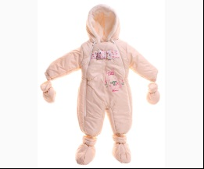
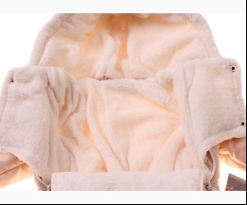
 |  |  |  |  | 459214 | 86 | 24.50 | 14.70 | 1

 | КУРТКА
 | Verscon | 4163 | Куртка | Болонья; Поліестер100%+бавовна60%,поліестер40%;
 |  |  |  | пудровий |  |  | 20.30
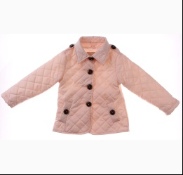
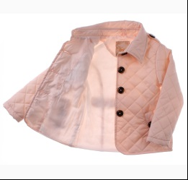
 |  |  |  | Ростовка | 908480 | 122, 128, 134, 140, 146 (5 шт) | 101.50 | 60.90 | 6

 |  |  |  |  | 465438 | 134 | 20.30 | 12.18 | 1

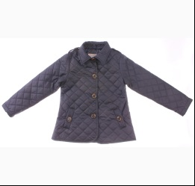
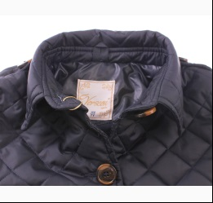
 |  |  |  | т-синій |  |  | 20.30
 |  |  |  | Ростовка | 908481 | 122, 128, 134, 140, 146 (5 шт) | 101.50 | 60.90 | 4

 |  |  |  |  | 465446 | 122 | 20.30 | 12.18 | 3
 |  |  |  |  | 465447 | 128 | 20.30 | 12.18 | 2
 |  |  |  |  | 465448 | 134 | 20.30 | 12.18 | 1
 |  |  |  |  | 465449 | 140 | 20.30 | 12.18 | 1

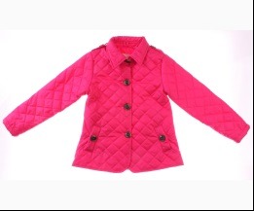
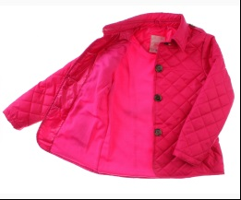
 |  |  |  | фуксія |  |  | 20.30
 |  |  |  |  | 465443 | 134 | 20.30 | 12.18 | 1
 |  |  |  |  | 465444 | 140 | 20.30 | 12.18 | 1
 |  |  |  |  | 465445 | 146 | 20.30 | 12.18 | 1

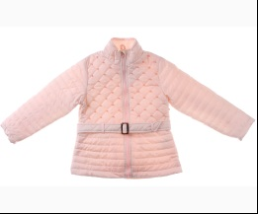
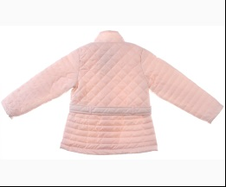
 | Verscon | 4195 | Куртка | Болонья; Поліестер100%;
 |  |  |  | с-рожевий |  |  | 25.15
 |  |  |  |  | 466128 | 122 | 25.15 | 16.35 | 2
 |  |  |  |  | 466129 | 128 | 25.15 | 16.35 | 2
 |  |  |  |  | 466130 | 134 | 25.15 | 16.35 | 2
 |  |  |  |  | 466132 | 146 | 25.15 | 16.35 | 1

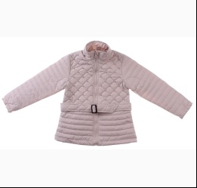
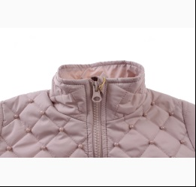
 |  |  |  | сірий |  |  | 25.15
 |  |  |  | Ростовка | 908679 | 122, 128, 134, 140, 146 (5 шт) | 125.75 | 75.45 | 4

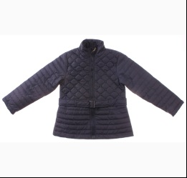
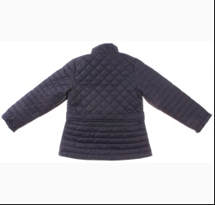
 |  |  |  | т-синій |  |  | 25.15
 |  |  |  | Ростовка | 908680 | 122, 128, 134, 140, 146 (5 шт) | 125.75 | 75.45 | 2

 |  |  |  |  | 466118 | 122 | 25.15 | 15.09 | 1
 |  |  |  |  | 466119 | 128 | 25.15 | 15.09 | 1
 |  |  |  |  | 466120 | 134 | 25.15 | 15.09 | 1
 |  |  |  |  | 466121 | 140 | 25.15 | 15.09 | 1

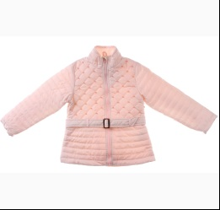
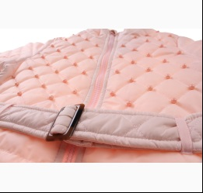
 | Verscon | 4123 | Куртка | Болонья; Поліестер100%;
 |  |  |  | с-рожевий |  |  | 23.85
 |  |  |  | Ростовка | 908670 | 92, 98, 104, 110, 116 (5 шт) | 119.25 | 71.55 | 1

 |  |  |  |  | 466140 | 104 | 23.85 | 14.31 | 1
 |  |  |  |  | 466141 | 110 | 23.85 | 14.31 | 1
 |  |  |  |  | 466139 | 98 | 23.85 | 14.31 | 2

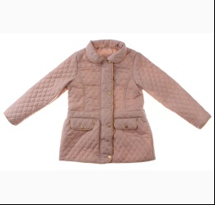
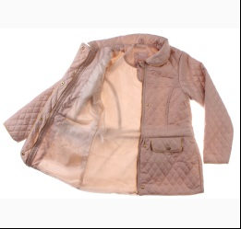
 | Verscon | 4215 | Куртка | Болонья; Поліестер100%;
 |  |  |  | бежевий |  |  | 23.20
 |  |  |  | Ростовка | 908682 | 122, 128, 134, 140, 146 (5 шт) | 116.00 | 69.60 | 4

 |  |  |  |  | 466183 | 122 | 23.20 | 13.92 | 1
 |  |  |  |  | 466185 | 134 | 23.20 | 13.92 | 1
 |  |  |  |  | 466186 | 140 | 23.20 | 13.92 | 1

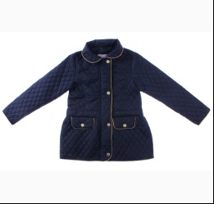
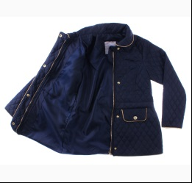
 |  |  |  | т-синій |  |  | 23.20
 |  |  |  | Ростовка | 908683 | 122, 128, 134, 140, 146 (5 шт) | 116.00 | 69.60 | 5

 |  |  |  |  | 466178 | 122 | 23.20 | 13.92 | 2

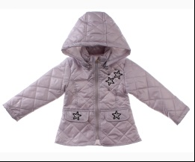
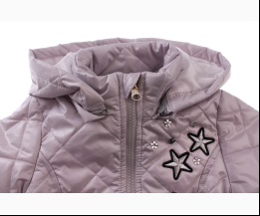
 | Verscon | 4173 | Куртка | Болонья; Поліестер100%;
 |  |  |  | сірий |  |  | 20.00
 |  |  |  |  | 466195 | 104 | 20.00 | 12.00 | 1
 |  |  |  |  | 466196 | 110 | 20.00 | 12.00 | 1
 |  |  |  |  | 466194 | 98 | 20.00 | 12.00 | 1

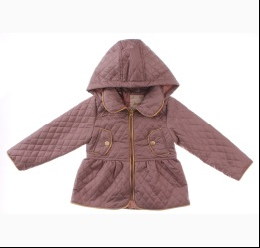
 | Verscon | 4171 | Куртка | Болонья; Поліестер100%;
 |  |  |  | коричневий |  |  | 18.85
 |  |  |  | Ростовка | 908674 | 92, 98, 104, 110, 116 (5 шт) | 94.25 | 56.55 | 2

 |  |  |  |  | 466203 | 92 | 18.85 | 11.31 | 1

 |  |  |  | с-рожевий |  |  | 18.85
 |  |  |  | Ростовка | 908675 | 92, 98, 104, 110, 116 (5 шт) | 94.25 | 65.95 | 2

 |  |  |  |  | 466200 | 104 | 18.85 | 13.19 | 1
 |  |  |  |  | 466201 | 110 | 18.85 | 13.19 | 1
 |  |  |  |  | 466202 | 116 | 18.85 | 13.19 | 1
 |  |  |  |  | 466198 | 92 | 18.85 | 13.19 | 1

 | Verscon | 4214 | Куртка | Болонья; Поліестер100%;
 |  |  |  | коричневий |  |  | 21.90
 |  |  |  | Ростовка | 908681 | 92, 98, 104, 110, 116 (5 шт) | 109.50 | 65.70 | 2

 |  |  |  |  | 466210 | 104 | 21.90 | 13.14 | 1
 |  |  |  |  | 466212 | 116 | 21.90 | 13.14 | 1

 | Verscon | 4213 | Куртка | Болонья; Поліестер100%;
 |  |  |  | бежевий |  |  | 24.55
 |  |  |  | Ростовка | 909417 | 122, 128, 134, 140, 146 (5 шт) | 122.75 | 73.65 | 1

 |  |  |  |  | 468272 | 128 | 24.55 | 14.73 | 1
 |  |  |  |  | 468273 | 134 | 24.55 | 14.73 | 1
 |  |  |  |  | 468274 | 140 | 24.55 | 14.73 | 1

 | Verscon | 3406 | Куртка | Болонья; Поліестер100%;
 |  |  |  | індиго |  |  | 25.50
 |  |  |  | Ростовка | 902974 | 122, 128, 134, 140, 146, 152 (6 шт) | 153.00 | 91.80 | 2

 |  |  |  |  | 423567 | 122 | 25.50 | 15.30 | 1
 |  |  |  |  | 423568 | 128 | 25.50 | 15.30 | 1
 |  |  |  |  | 423570 | 140 | 25.50 | 15.30 | 2
 |  |  |  |  | 423571 | 146 | 25.50 | 15.30 | 1

 | Verscon | 3418 | Куртка | Болонья; Поліестер100%+бавовна60%,поліестер40%;
 |  |  |  | т-синій |  |  | 22.85
 |  |  |  |  | 424373 | 92 | 22.85 | 15.99 | 1

 | Verscon | 3438 | Куртка | Болонья; Поліестер100%+бавовна60%,поліестер40%;
 |  |  |  | помаранчевий |  |  | 22.44
 |  |  |  |  | 426362 | 92 | 22.44 | 15.71 | 1
 |  |  |  |  | 426363 | 98 | 22.44 | 15.71 | 1

 | Verscon | 3152 | Куртка | Болонья; Нейлон100%;
 |  |  |  | кремовий |  |  | 19.15
 |  |  |  | Ростовка | 902964 | 92, 98, 104, 110, 116 (5 шт) | 95.75 | 57.45 | 4

 |  |  |  |  | 441263 | 104 | 19.15 | 11.49 | 1
 |  |  |  |  | 441264 | 110 | 19.15 | 11.49 | 2
 |  |  |  |  | 441265 | 116 | 19.15 | 11.49 | 2
 |  |  |  |  | 441262 | 98 | 19.15 | 11.49 | 2

 |  |  |  | т-рожевий |  |  | 19.15
 |  |  |  | Ростовка | 902965 | 92, 98, 104, 110, 116 (5 шт) | 95.75 | 57.45 | 3

 |  |  |  |  | 441253 | 104 | 19.15 | 11.49 | 1
 |  |  |  |  | 441254 | 110 | 19.15 | 11.49 | 1
 |  |  |  |  | 441251 | 92 | 19.15 | 11.49 | 1

 |  |  |  | червоний |  |  | 19.15
 |  |  |  |  | 441248 | 104 | 19.15 | 11.49 | 1
 |  |  |  |  | 441250 | 116 | 19.15 | 11.49 | 1
 |  |  |  |  | 441247 | 98 | 19.15 | 11.49 | 1

 | Verscon | 3593 | Куртка | Болонья; Поліестер100%;
 |  |  |  | бежевий |  |  | 19.60
 |  |  |  |  | 442001 | 104 | 19.60 | 11.76 | 1
 |  |  |  |  | 442002 | 110 | 19.60 | 11.76 | 2
 |  |  |  |  | 441998 | 80 | 19.60 | 11.76 | 1

 |  |  |  | с-рожевий |  |  | 19.60
 |  |  |  | Ростовка | 903012 | 80, 92, 98, 104, 110 (5 шт) | 98.00 | 63.70 | 1

 |  |  |  | т-синій |  |  | 19.60
 |  |  |  | Ростовка | 903013 | 80, 92, 98, 104, 110 (5 шт) | 98.00 | 58.80 | 1

 |  |  |  |  | 441997 | 110 | 19.60 | 11.76 | 1
 |  |  |  |  | 441994 | 92 | 19.60 | 11.76 | 1
 |  |  |  |  | 441995 | 98 | 19.60 | 11.76 | 1

 | Verscon | 3174 | Куртка | Болонья; Поліестер100%; З Капюшоном;
 |  |  |  | бежевий |  |  | 20.90
 |  |  |  |  | 442027 | 116 | 20.90 | 12.54 | 1
 |  |  |  |  | 442024 | 98 | 20.90 | 12.54 | 1

 |  |  |  | кремовий |  |  | 20.90
 |  |  |  | Ростовка | 902968 | 92, 98, 104, 110, 116 (5 шт) | 104.50 | 62.70 | 1

 |  |  |  | т-рожевий |  |  | 20.90
 |  |  |  | Ростовка | 902969 | 92, 98, 104, 110, 116 (5 шт) | 104.50 | 62.70 | 2

 |  |  |  |  | 442015 | 104 | 20.90 | 12.54 | 1
 |  |  |  |  | 442016 | 110 | 20.90 | 12.54 | 1
 |  |  |  |  | 442017 | 116 | 20.90 | 12.54 | 1
 |  |  |  |  | 442014 | 98 | 20.90 | 12.54 | 1

 |  |  |  | червоний |  |  | 20.90
 |  |  |  | Ростовка | 902970 | 92, 98, 104, 110, 116 (5 шт) | 104.50 | 62.70 | 2

 |  |  |  |  | 442008 | 92 | 20.90 | 12.54 | 1

 | Verscon | 2133 | Куртка | Болонья; Поліестер100%;
 |  |  |  | помаранчевий |  |  | 21.41
 |  |  |  | Ростовка | 923668 | 92, 98, 104, 110, 116 (5 шт) | 107.05 | 64.25 | 1

 |  |  |  |  | 373556 | 110 | 21.41 | 12.85 | 1
 |  |  |  |  | 373553 | 92 | 21.41 | 12.85 | 1

 |  |  |  | синій |  |  | 21.41
 |  |  |  |  | 373548 | 92 | 21.41 | 12.85 | 2

 | Verscon | 2169 | Куртка | Болонья; Поліестер100%;
 |  |  |  | помаранчевий |  |  | 22.62
 |  |  |  |  | 373568 | 122 | 22.62 | 15.83 | 1
 |  |  |  |  | 373570 | 134 | 22.62 | 15.83 | 1
 |  |  |  |  | 373571 | 140 | 22.62 | 15.83 | 1
 |  |  |  |  | 373572 | 146 | 22.62 | 15.83 | 1

 |  |  |  | синій |  |  | 22.62
 |  |  |  |  | 373558 | 122 | 22.62 | 15.83 | 1
 |  |  |  |  | 373559 | 128 | 22.62 | 15.83 | 1
 |  |  |  |  | 373561 | 140 | 22.62 | 15.83 | 1

 | Verscon | 2660 | Куртка | Болонья; Поліестер100%;
 |  |  |  | цикламен |  |  | 29.00
 |  |  |  | Ростовка | 923689 | 122 (1 шт) | 29.00 | 20.30 | 1

 | Verscon | 2716 | Куртка | Болонья; Поліестер100%;
 |  |  |  | яскраво-синій |  |  | 26.25
 |  |  |  | Ростовка | 923694 | 122 (1 шт) | 26.25 | 18.37 | 1

 | ПЛАЩ
 | Verscon | 3044 | Вітровка | Болонья; Поліестер100%+бавовна60%,поліестер40%;
 |  |  |  | кораловий |  |  | 12.17
 |  |  |  | Ростовка | 923453 | 110, 116, 122, 128 (4 шт) | 48.68 | 34.08 | 1

 |  |  |  |  | 379943 | 122 | 12.17 | 8.52 | 1

 |  |  |  | кремовий |  |  | 12.17
 |  |  |  |  | 379937 | 122 | 12.17 | 8.52 | 1
 |  |  |  |  | 379938 | 128 | 12.17 | 8.52 | 1

 |  |  |  | фуксія |  |  | 12.17
 |  |  |  |  | 375413 | 110 | 12.17 | 8.52 | 1
 |  |  |  |  | 379939 | 116 | 12.17 | 8.52 | 1
 |  |  |  |  | 379941 | 128 | 12.17 | 8.52 | 1

 | Verscon | 2235 | Плащ | Болонья; Поліестер100%+бавовна60%,поліестер40%;
 |  |  |  | кораловий |  |  | 11.12
 |  |  |  |  | 373582 | 116 | 11.12 | 7.78 | 1

 |  |  |  | фуксія |  |  | 11.12
 |  |  |  |  | 373577 | 116 | 11.12 | 7.78 | 2
 |  |  |  |  | 373573 | 92 | 11.12 | 7.78 | 2
 |  |  |  |  | 373574 | 98 | 11.12 | 7.78 | 2

 | Verscon | 3058 | Плащ | Болонья; Поліестер100%+бавовна60%,поліестер40%;
 |  |  |  | с-рожевий |  |  | 10.50
 |  |  |  | Ростовка | 915519 | 110 (1 шт) | 10.50 | 6.30 | 1

 | Verscon | 3062 | Плащ | Болонья; Поліестер100%+бавовна60%,поліестер40%;
 |  |  |  | рожевий |  |  | 10.69
 |  |  |  |  | 373620 | 104 | 10.69 | 7.48 | 1
 |  |  |  |  | 373621 | 110 | 10.69 | 7.48 | 1
 |  |  |  |  | 373622 | 116 | 10.69 | 7.48 | 1
 |  |  |  |  | 373619 | 98 | 10.69 | 7.48 | 1

 | ДЛЯ ДІВЧИНКИ/ХЛОПЧИКА
 | Kurt
 | ЖИЛЕТКА
 | Kurt | V-HT-580T | Жилет | Болонья; Поліестер100%;
 |  |  |  | ліловий |  |  | 10.00
 |  |  |  | Ростовка | 931638 | 98, 104, 116, 128, 134, 146, 158 (7 шт) | 70.00 | 70.00 | 3
...

